Agility
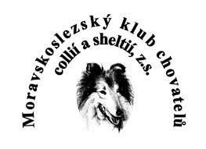
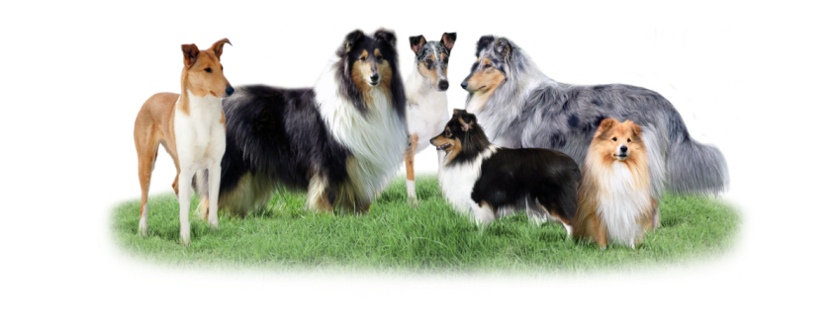
MORAVSKOSLEZSKÝ KLUB CHOVATELŮ COLLIÍ A SHELTIÍ, Z.S.
 |  | TOP SPORTOVNÍ PES ROKU
 |  |  | Základní zkouška | 0
Kategorie: | Všestranný výcvik |  | Zkouška úroveň 1 | 10 | Kolie dlouhosrstá | Ostatní | 0 | Umístění | Body
Jméno psa: |  |  | Zkouška úroveň 2 | 20 | Kolie krátkosrstá | NZŘ | 40 | 1 | 15
Plemeno: | nevybráno |  | Zkouška úroveň 3 | 30 | Šeltie | MZŘ | 60 | 2 | 10
Číslo zápisu: |  |  | nevybráno | 0 | nevybráno | nevybráno | 0 | 3 | 5
Majitel psa:
Telefon:
E-mail: |  |  |  |  |  | Členské číslo:

Datum | Místo zkoušky/závodu | Zkouška/závod | Obtížnost zkoušky / závodu | Bonus za obtížnost soutěže | Dosažené body | Pořadí | Počet startujících | Bonus za pořadí | Konečný počet bodů
 |  | nevybráno | nevybráno | 0 |  |  |  | 0 | 0 | 0
 |  | nevybráno | nevybráno | 0 |  |  |  | 0 | 0 | 0
 |  | nevybráno | nevybráno | 0 |  |  |  | 0 | 0 | 0
 |  | nevybráno | nevybráno | 0 |  |  |  | 0 | 0 | 0
 |  | nevybráno | nevybráno | 0 |  |  |  | 0 | 0 | 0
 |  | nevybráno | nevybráno | 0 |  |  |  | 0 | 0 | 0
 |  | nevybráno | nevybráno | 0 |  |  |  | 0 | 0 | 0
 |  | nevybráno | nevybráno | 0 |  |  |  | 0 | 0 | 0
 |  | nevybráno | nevybráno | 0 |  |  |  | 0 | 0 | 0
 |  | nevybráno | nevybráno | 0 |  |  |  | 0 | 0 | 0
Počet bodů celkem: |  |  |  |  |  |  |  |  | 0

LEGENDA
 | vyplň
 | vyber možnost z nabídky
 | nevyplňuj, vyplní se automaticky

